Лист 1
Прайс-лист
МИР ПРЯЖИ

В валюте: руб. (курс 1).
Цены указаны на 07.08.2020

№ | Номенклатура/ Характеристика номенклатуры | Описание | Изображение | Артикул | Цена | Ед. | Остаток | Ссылка на сайт
 | Плюш трикотажный «Gamma» PLF 50x50 см | Плюш трикотажный «Gamma» PLF 50x50 см | 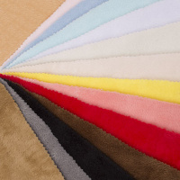 | PLF | 125.00 |  |  | Изображение
 | Плюш трикотажный «Gamma» PLF 50x50 см (14-0756 жёлтый) |  |  |  | 125.00 | шт | 1 | Изображение
 | Ткань декоративная (мешковина) «Gamma» 4С81 50x50 см, №330 натуральный | Ткань декоративная (мешковина) «Gamma» 4С81 50x50 см, №330 натуральный | 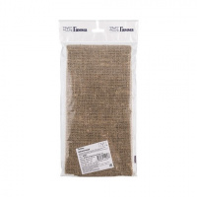 | 4С81 | 54.74 |  |  | Изображение
 | Ткань декоративная (мешковина) «Gamma» 4С81 50x50 см, №330 натуральный |  |  |  | 54.74 | шт | 3 | Изображение
 | Ткань упаковочная (мешковина) «Gamma» М005Д 100x110 см, 100% джут натуральный | Ткань упаковочная (мешковина) «Gamma» М005Д 100x110 см, 100% джут натуральный | 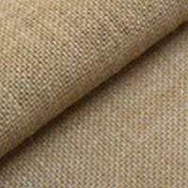 | М005Д | 168.53 |  |  | Изображение
 | Ткань упаковочная (мешковина) «Gamma» М005Д 100x110 см, 100% джут натуральный |  |  |  | 168.53 | шт | 10 | Изображение

